HABILITAR
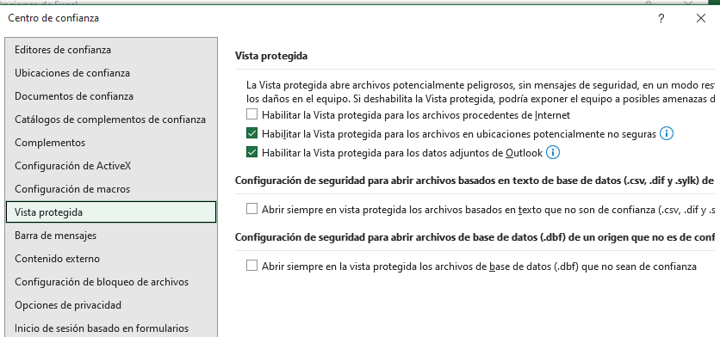
 | PROCESO CONTROL DE VIVIENDA Y VEEDURÍA A LAS CURADURÍAS |  | FECHA 15/05/2026

 | Presupuesto financiero - Flujo de caja - Presupuesto de ventas Habilitar el Excel |  | CÓDIGO PM05-FO121
 |  |  | VERSIÓN 12

Decreto 2180 de 2006, artículo 1, literal e) y artículo 7, literal c) y Decreto 19 de 2012, artículo 185, literal c)

Para macros que se bloquean de forma predeterminada en excel de un archivo descargado desde internet o un archivo adjunto de correo electrónico
que el usuario ha guardado en su dispositivo local, donde aparece una imagen como ésta:

La forma de desbloquear es:
Cierre el excel, abra un nuevo libro y siga las instrucciones que se indican a continuación -previamente haga una impresión de las mismas-.

Abra el explorador de Windows y busque la carpeta donde descargó el archivo.

Haga click con el botón derecho en el archivo y elija Propiedades, y en la pestaña General, active la casilla: Desbloquear, y click en Aceptar.

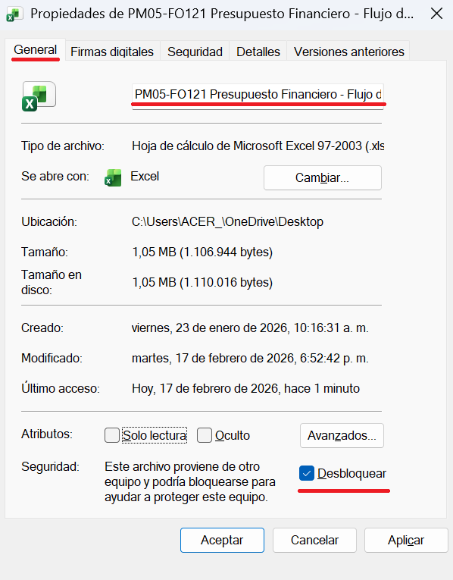

Solo en caso que continúe el bloqueo de macros, siga estas otras instrucciones.

Ir a menú Archivo |  | Más - - Opciones
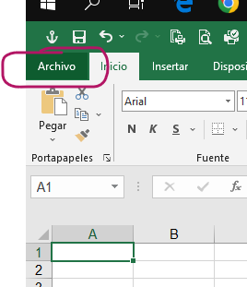
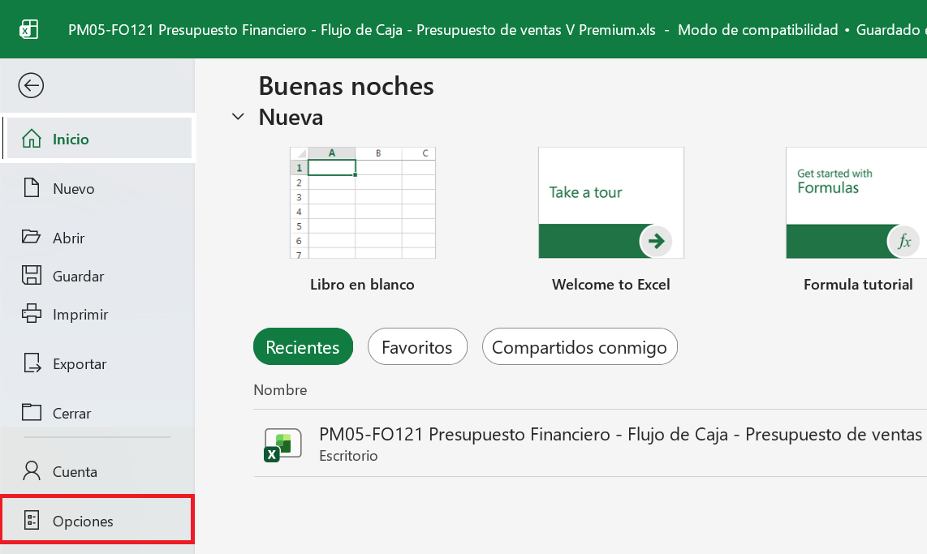

Ir a Centro de Confianza y despues click en Configuración del Centro de Confianza

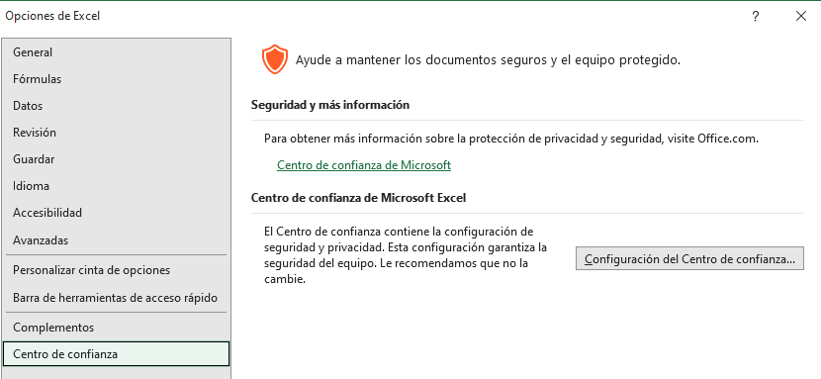

Ir a Configuración de macros y click en Habilitar todas las macros. Activar casilla Confiar en el acceso al modelo de objetos de proyectos VBA

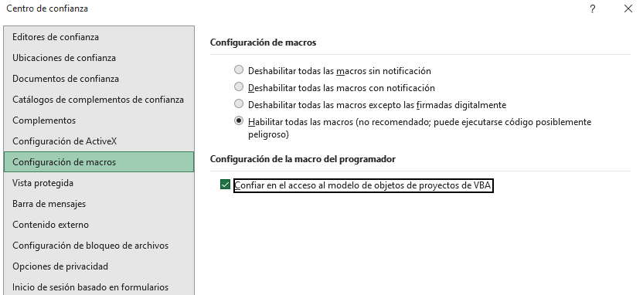

Ir a Configuración de ActiveX y click en Habilitar todos los controles sin restricciones

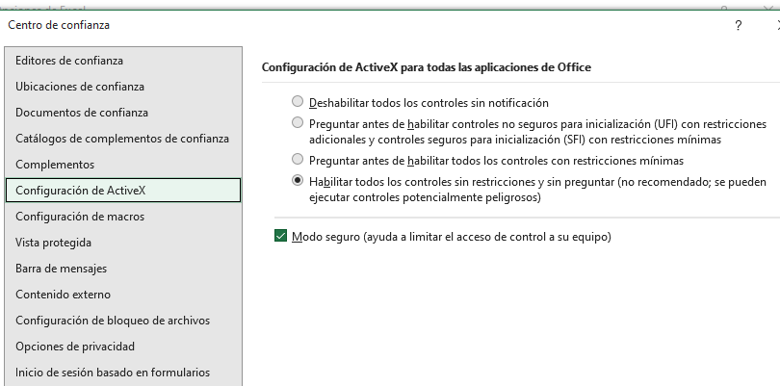

Ir a Vista Protegida y quitar marca Habilitar la Vista protegida para los archivos procedentes de Internet

ANEXO_FLUJO
 | PROCESO CONTROL DE VIVIENDA Y VEEDURÍA A LAS CURADURÍAS |  |  |  |  |  |  |  |  | FECHA 15/05/2026

 | Presupuesto financiero - Flujo de caja - Presupuesto de ventas Anexo flujo de caja -Cifras miles COP$ |  |  |  |  |  |  |  |  | CODIGO PM05-FO121

 |  |  |  |  |  |  |  |  |  | VERSIÓN 12


1. SOLICITANTE (RAZÓN SOCIAL o NOMBRE COMPLETO)

2. NOMBRE DEL PROYECTO DE VIVIENDA |  |  |  | 4. ÁREA DE CONSTRUCCIÓN m2 |  | 5. ÁREA DEL LOTE m2 |  | 6. APARTAMENTOS |  | 7. CASAS | 8. LOTES

3. DIRECCIÓN DEL PROYECTO DE VIVIENDA |  |  |  | 9. FECHA DE ELABORACIÓN |  | 10. FECHA INICIO DEL PROYECTO |  | 11. FECHA TERMINACIÓN PROYECTO |  | 12. FECHA ENTREGA DEL PROYECTO

FILA VALIDACIÓN |  | Total Ventas: 0

 | 13. PRESUPUESTO GENERAL | 14. TOTAL FLUJO CAJA | 15. CIFRA CONTROL=0 (13.Ppto - 14.Flujo) | Horizonte ciclo del proyecto
FUENTES |  |  |  | Bimestre 0 | Bimestre 1 | Bimestre 2 | Bimestre 3 | Bimestre 4 | Bimestre 5 | Bimestre 6 | Bimestre 7 | Bimestre 8 | Bimestre 9 | Bimestre 10 | Bimestre 11 | Bimestre 12 | Bimestre 13 | Bimestre 14 | Bimestre 15 | Bimestre 16 | Bimestre 17 | Bimestre 18 | Bimestre 19 | Bimestre 20 | Bimestre 21 | Bimestre 22 | Bimestre 23 | Bimestre 24 | Bimestre 25 | Bimestre 26 | Bimestre 27 | Bimestre 28 | Bimestre 29 | Bimestre 30 | Bimestre 31 | Bimestre 32 | Bimestre 33 | Bimestre 34 | Bimestre 35 | Bimestre 36 | Bimestre 37 | Bimestre 38 | Bimestre 39 | Bimestre 40 | Bimestre 41 | Bimestre 42 | Bimestre 43 | Bimestre 44 | Bimestre 45 | Bimestre 46 | Bimestre 47 | Bimestre 48 | Bimestre 49 | Bimestre 50
16. TERRENOS |  | 0 | 0.000
17. RECURSOS PROPIOS |  | 0 | 0.000
18. CREDITO ENTIDAD FINANCIERA |  | 0 | 0.000
19. CREDITO PARTICULARES |  | 0 | 0.000
20. VENTAS FINANCIACIÓN |  | 0 | 0.000
21. VENTAS PROYECTO |  | 0 | 0.000
22. OTROS RECURSOS (*) |  | 0 | 0.000
23. TOTAL FUENTES | 0 | 0 | 0.000 |  | 0 | 0 | 0 | 0 | 0 | 0 | 0 | 0 | 0 | 0 | 0 | 0 | 0 | 0 | 0 | 0 | 0 | 0 | 0 | 0 | 0 | 0 | 0 | 0 | 0 | 0 | 0 | 0 | 0 | 0 | 0 | 0 | 0 | 0 | 0 | 0 | 0 | 0 | 0 | 0 | 0 | 0 | 0 | 0 | 0 | 0 | 0 | 0 | 0 | 0
USOS |  |  |  |  | Bimestre 1 | Bimestre 2 | Bimestre 3 | Bimestre 4 | Bimestre 5 | Bimestre 6 | Bimestre 7 | Bimestre 8 | Bimestre 9 | Bimestre 10 | Bimestre 11 | Bimestre 12 | Bimestre 13 | Bimestre 14 | Bimestre 15 | Bimestre 16 | Bimestre 17 | Bimestre 18 | Bimestre 19 | Bimestre 20 | Bimestre 21 | Bimestre 22 | Bimestre 23 | Bimestre 24 | Bimestre 25 | Bimestre 26 | Bimestre 27 | Bimestre 28 | Bimestre 29 | Bimestre 30 | Bimestre 31 | Bimestre 32 | Bimestre 33 | Bimestre 34 | Bimestre 35 | Bimestre 36 | Bimestre 37 | Bimestre 38 | Bimestre 39 | Bimestre 40 | Bimestre 41 | Bimestre 42 | Bimestre 43 | Bimestre 44 | Bimestre 45 | Bimestre 46 | Bimestre 47 | Bimestre 48 | Bimestre 49 | Bimestre 50
24. TERRENOS |  | 0 | 0.000
25. COSTOS DIRECTOS |  | 0 | 0.000
26. COSTOS INDIRECTOS |  | 0 | 0.000
27. GASTOS FINANCIEROS |  | 0 | 0.000
28. GASTOS DE VENTAS |  | 0 | 0.000
29. RECURSOS PROPIOS |  | 0 | 0.000
30. CREDITO ENTIDAD FINANCIERA |  | 0 | 0.000
31. CREDITO PARTICULARES |  | 0 | 0.000
32. OTROS PAGOS (**) |  | 0 | 0.000
33. TOTAL USOS | 0 | 0 | 0.000 |  | 0 | 0 | 0 | 0 | 0 | 0 | 0 | 0 | 0 | 0 | 0 | 0 | 0 | 0 | 0 | 0 | 0 | 0 | 0 | 0 | 0 | 0 | 0 | 0 | 0 | 0 | 0 | 0 | 0 | 0 | 0 | 0 | 0 | 0 | 0 | 0 | 0 | 0 | 0 | 0 | 0 | 0 | 0 | 0 | 0 | 0 | 0 | 0 | 0 | 0
34. SALDO CAJA BIMESTRAL | 0 | 0 |  |  | 0 | 0 | 0 | 0 | 0 | 0 | 0 | 0 | 0 | 0 | 0 | 0 | 0 | 0 | 0 | 0 | 0 | 0 | 0 | 0 | 0 | 0 | 0 | 0 | 0 | 0 | 0 | 0 | 0 | 0 | 0 | 0 | 0 | 0 | 0 | 0 | 0 | 0 | 0 | 0 | 0 | 0 | 0 | 0 | 0 | 0 | 0 | 0 | 0 | 0
35. SALDO ACUMULADO |  |  |  |  | 0 | 0 | 0 | 0 | 0 | 0 | 0 | 0 | 0 | 0 | 0 | 0 | 0 | 0 | 0 | 0 | 0 | 0 | 0 | 0 | 0 | 0 | 0 | 0 | 0 | 0 | 0 | 0 | 0 | 0 | 0 | 0 | 0 | 0 | 0 | 0 | 0 | 0 | 0 | 0 | 0 | 0 | 0 | 0 | 0 | 0 | 0 | 0 | 0 | 0
(*) OTROS RECURSOS (Especificar):
(**) OTROS PAGOS (Especificar):
36. OBSERVACIÓN:
 |  |  |  |  |  |  |  |  |  |  |  |  |  |  |  |  |  |  |  |  |  |  |  |  |  |  |  |  |  |  |  |  |  |  |  |  |  | 0 |  |  |  |  |  |  |  |  |  |  |  | 0
37. FIRMA REPRESENTANTE LEGAL O SOLICITANTE |  |  |  |  |  |  |  |  |  |  |  |  |  |  |  | 38. FIRMA DE QUIEN ELABORÓ |  |  |  |  |  |  |  |  |  |  |  |  |  |  |  |  |  |  |  |  |  | 38. FIRMA DE QUIEN ELABORÓ |  |  |  |  |  |  |  |  |  |  |  | 38. FIRMA DE QUIEN ELABORÓ

